상품제안서
주차금지스티커 | 상품코드: S18746

 |  |  |  |  |  |  | 02-713-8555 | www.synergygift.co.kr
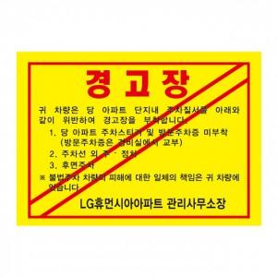

【상세/제작정보】 | 사이즈 변경 가능 기본수량 1000장 (1000장 단위로 주문가능) 일반접착과 초강접접착 선택

【인쇄/포장옵션】 | 풀칼라 / 이미지참조

【공급단가】 | 수량 | 5,000~ | 10,000~ | 20,000~ | 50,000~ | 100,000~
*VAT별도 | 단가 | 110원 | 110원 | 110원 | 100원 | 100원

【상품 URL】 | https://www.synergygift.co.kr:443/src/goods_detail.php?gdno=5554

